在庫情報
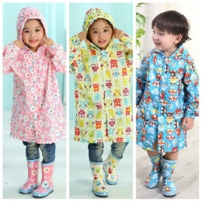
 |  |  |  | 在库数量（新） |  |  |  |  |  | 在库数量（旧） |  |  |  |  |  | 在库数量（家） |  |  |  |  |  | 在库数量（合計） |  |  |  |  |  | 补货 |  |  |  |  |  | 补货后合计
货号 | 图片 | 中文 | 日文 | S | M | L | XL | XXL | XXXL | S | M | L | XL | XXL | XXXL | S | M | L | XL | XXL | XXXL | S | M | L | XL | XXL | XXXL | S | M | L | XL | XXL | XXXL | S | M | L | XL | XXL | XXXL
T001 |  | 粉 | ピンク |  |  |  |  |  |  |  |  |  |  |  |  |  |  |  |  |  |  | 0 | 0 | 0 | 0 | 0 |  |  |  |  |  |  |  | 0 | 0 | 0 | 0 | 0 | 0
 |  | 蓝 | ブルー |  |  |  |  |  |  |  |  |  |  |  |  |  |  |  |  |  |  | 0 | 0 | 0 | 0 | 0 |  |  |  |  |  |  |  | 0 | 0 | 0 | 0 | 0 | 0
 |  | 黄 | イエロー |  |  |  |  |  |  |  | 2 |  | 3 |  |  |  |  |  |  |  |  | 0 | 2 | 0 | 3 | 0 |  |  |  |  |  |  |  | 0 | 2 | 0 | 3 | 0 | 0
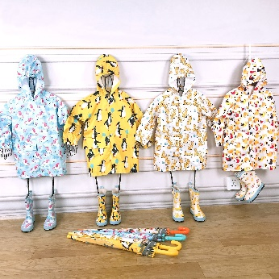
T002 |  | 天马 | ウマ |  |  |  |  |  |  |  | 5 | 5 |  | 1 |  |  |  |  |  |  |  | 0 | 5 | 5 | 0 | 1 |  |  |  |  |  |  |  | 0 | 5 | 5 | 0 | 1 | 0
 |  | 企鹅 | ペンギン |  |  |  |  |  |  |  |  |  |  |  |  |  |  |  |  |  |  | 0 | 0 | 0 | 0 | 0 |  |  |  |  |  |  |  | 0 | 0 | 0 | 0 | 0 | 0
 |  | 豹 | ヒョウ |  |  |  |  |  |  |  | 4 | 2 | 3 | 4 |  |  |  |  |  |  |  | 0 | 4 | 2 | 3 | 4 |  |  |  |  |  |  |  | 0 | 4 | 2 | 3 | 4 | 0
 |  | 小鸟 | トリ |  |  |  |  |  |  |  | 3 | 5 | 5 | 4 |  |  |  |  |  |  |  | 0 | 3 | 5 | 5 | 4 |  |  |  |  |  |  |  | 0 | 3 | 5 | 5 | 4 | 0
T003 |  | 粉 | ピンク |  |  |  |  |  |  |  |  |  |  |  |  |  |  |  |  |  |  | 0 | 0 | 0 | 0 | 0 | 0 |  |  |  |  |  |  | 0 | 0 | 0 | 0 | 0 | 0
 | 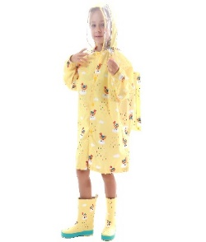 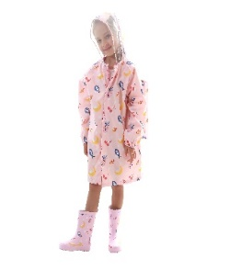 | 黄 | イエロー |  |  |  |  |  |  |  |  |  |  |  |  |  |  |  |  |  |  | 0 | 0 | 0 | 0 | 0 | 0 |  |  |  |  |  |  | 0 | 0 | 0 | 0 | 0 | 0
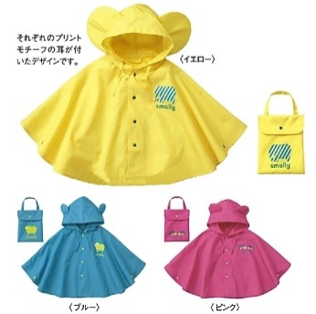
T004 |  | 粉 | ピンク |  |  |  |  |  |  |  |  | 5 |  |  |  | 5 | 5 | 5 |  |  |  | 5 | 5 | 10 |  |  |  |  |  |  |  |  |  | 5 | 5 | 10 | 0 | 0 | 0
 |  | 蓝 | ブルー |  |  |  |  |  |  |  | 3 | 7 |  |  |  | 5 | 5 | 5 |  |  |  | 5 | 8 | 12 |  |  |  |  |  |  |  |  |  | 5 | 8 | 12 | 0 | 0 | 0
 |  | 黄 | イエロー |  |  |  |  |  |  |  |  | 0 |  |  |  | 0 | 5 | 10 |  |  |  | 0 | 5 | 10 |  |  |  |  |  |  |  |  |  | 0 | 5 | 10 | 0 | 0 | 0
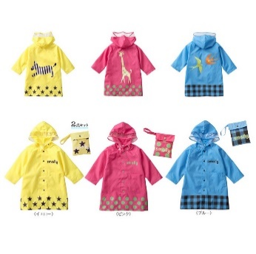
T005 |  | 粉 | ピンク |  |  |  |  |  |  |  |  |  |  |  |  | 5 | 0 | 5 | 10 | 15 |  | 5 | 0 | 5 | 10 | 15 |  |  |  |  |  |  |  | 5 | 0 | 5 | 10 | 15 | 0
 |  | 黄 | イエロー |  |  |  |  |  |  |  |  |  |  |  |  | 0 | 0 | 0 | 0 | 10 |  | 0 | 0 | 0 | 0 | 10 |  |  |  |  |  |  |  | 0 | 0 | 0 | 0 | 10 | 0
 |  | 蓝 | ブルー |  |  |  |  |  |  | 0 | 6 |  |  |  |  | 5 | 0 | 0 | 5 | 5 |  | 5 | 6 | 0 | 5 | 5 |  |  |  |  |  |  |  | 5 | 6 | 0 | 5 | 5 | 0
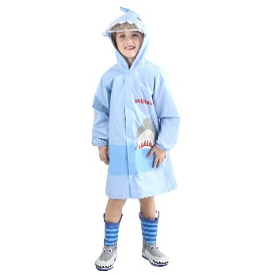
T006 |  | 粉 | ピンク |  |  |  |  |  |  |  |  |  |  |  |  | 5 | 10 | 5 | 5 | 10 |  | 5 | 10 | 5 | 5 | 10 |  |  |  |  |  |  |  | 5 | 10 | 5 | 5 | 10 | 0
 |  | 蓝 | ブルー |  |  |  |  |  |  |  |  |  |  |  |  | 5 | 5 | 6 | 4 | 5 |  | 5 | 5 | 6 | 4 | 5 |  |  |  |  |  |  |  | 5 | 5 | 6 | 4 | 5 | 0
 |  | 灰 | グレー |  |  |  |  |  |  |  |  |  |  |  |  | 5 | 0 | 0 | 5 | 10 |  | 5 | 0 | 0 | 5 | 10 |  |  |  |  |  |  |  | 5 | 0 | 0 | 5 | 10 | 0
T007 | 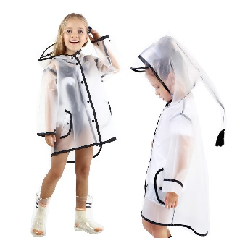 | 白 | ホワイト |  |  |  |  |  |  | 4 |  | 1 | 3 |  |  |  |  |  |  |  |  | 4 | 0 | 1 | 3 | 0 |  |  |  |  |  |  |  | 4 | 0 | 1 | 3 | 0 | 0
 |  | 黑 | ブラック |  |  |  |  |  |  |  |  |  |  |  |  |  |  |  |  |  |  | 0 | 0 | 0 | 0 | 0 |  |  |  |  |  |  |  | 0 | 0 | 0 | 0 | 0 | 0
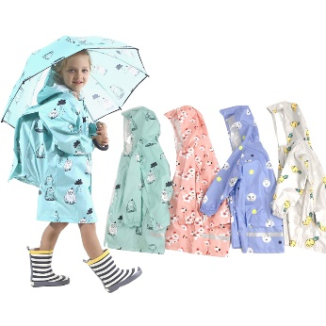
T008 |  | 绿 | グリーン |  |  |  |  |  |  |  |  |  |  |  |  |  |  |  |  |  |  | 0 | 0 | 0 | 0 | 0 | 0 |  |  |  |  |  |  | 0 | 0 | 0 | 0 | 0 | 0
 |  | 粉 | ピンク |  |  |  |  |  |  |  |  |  |  |  |  |  |  |  |  |  |  | 0 | 0 | 0 | 0 | 0 | 0 |  |  |  |  |  |  | 0 | 0 | 0 | 0 | 0 | 0
 |  | 蓝 | ブルー |  |  |  |  |  |  |  |  |  |  |  |  |  |  |  |  |  |  | 0 | 0 | 0 | 0 | 0 | 0 |  |  |  |  |  |  | 0 | 0 | 0 | 0 | 0 | 0
 |  | 灰 | グレー |  |  |  |  |  |  |  |  |  |  |  |  |  |  |  |  |  |  | 0 | 0 | 0 | 0 | 0 | 0 |  |  |  |  |  |  | 0 | 0 | 0 | 0 | 0 | 0
T009 | 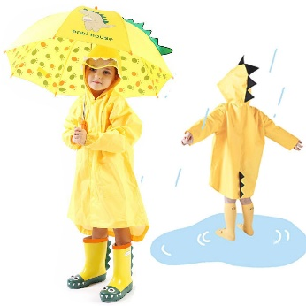 | - | - |  |  |  |  |  |  |  |  |  |  |  |  |  |  |  |  |  |  | 0 | 0 | 0 | 0 |  |  |  |  |  |  |  |  | 0 | 0 | 0 | 0 | 0 | 0
T010 |  | 粉 | ピンク |  |  |  |  |  |  |  |  |  |  |  |  |  |  |  |  |  |  | 0 | 0 | 0 | 0 | 0 |  |  |  |  |  |  |  | 0 | 0 | 0 | 0 | 0 | 0
 | 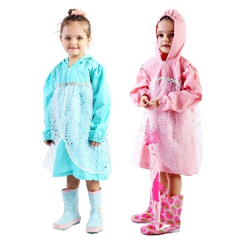 | 蓝 | ブルー |  |  |  |  |  |  |  |  |  |  |  |  |  |  |  |  |  |  | 0 | 0 | 0 | 0 | 0 |  |  |  |  |  |  |  | 0 | 0 | 0 | 0 | 0 | 0
T101 |  | 鳄鱼(绿) | ワニ |  |  |  |  |  |  |  |  |  |  |  |  |  |  |  |  |  |  | 0 |  |  |  |  |  |  |  |  |  |  |  | 0 | 0 | 0 | 0 | 0 | 0
 | 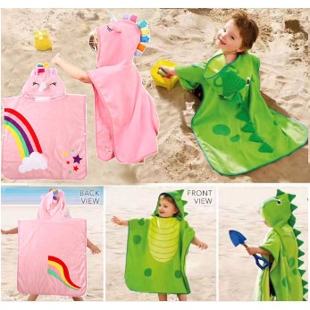 | 独角兽(粉) | ユニコーン |  |  |  |  |  |  |  |  |  |  |  |  |  |  |  |  |  |  | 0 |  |  |  |  |  |  |  |  |  |  |  | 0 | 0 | 0 | 0 | 0 | 0
T206 | 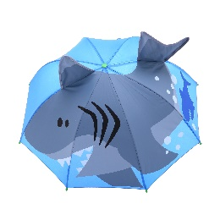 | 蓝色 | サメ |  |  |  |  |  |  |  |  |  |  |  |  |  |  |  |  |  |  | 0 |  |  |  |  |  |  |  |  |  |  |  | 0 | 0 | 0 | 0 | 0 | 0
 | 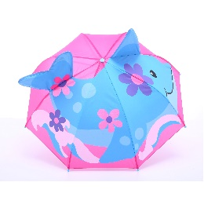 | 粉色 | イルカ |  |  |  |  |  |  |  |  |  |  |  |  |  |  |  |  |  |  | 0 |  |  |  |  |  |  |  |  |  |  |  | 0 | 0 | 0 | 0 | 0 | 0
T207 | 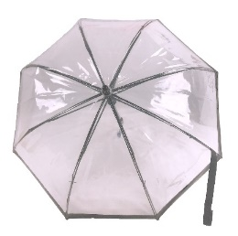 | 透明 | クリア |  |  |  |  |  |  |  |  |  |  |  |  |  |  |  |  |  |  | 0 |  |  |  |  |  |  |  |  |  |  |  | 0 | 0 | 0 | 0 | 0 | 0
T208 | 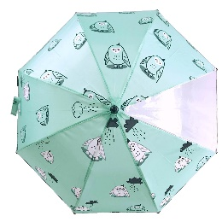 | 绿色 | グリーン |  |  |  |  |  |  |  |  |  |  |  |  |  |  |  |  |  |  | 0 |  |  |  |  |  |  |  |  |  |  |  | 0 | 0 | 0 | 0 | 0 | 0
 | 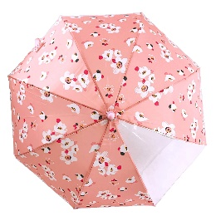 | 粉色 | ピンク |  |  |  |  |  |  |  |  |  |  |  |  |  |  |  |  |  |  | 0 |  |  |  |  |  |  |  |  |  |  |  | 0 | 0 | 0 | 0 | 0 | 0
 | 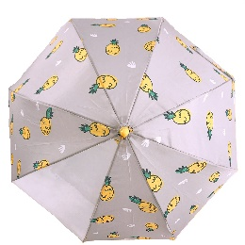 | 灰色 | グレー |  |  |  |  |  |  |  |  |  |  |  |  |  |  |  |  |  |  | 0 |  |  |  |  |  |  |  |  |  |  |  | 0 | 0 | 0 | 0 | 0 | 0
 | 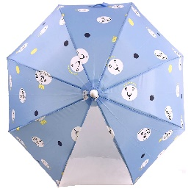 | 蓝色 | ブルー |  |  |  |  |  |  |  |  |  |  |  |  |  |  |  |  |  |  | 0 |  |  |  |  |  |  |  |  |  |  |  | 0 | 0 | 0 | 0 | 0 | 0
T209 | 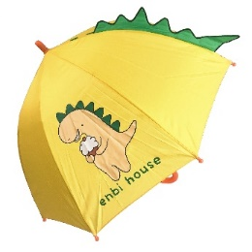 | 黄色 | イエロー |  |  |  |  |  |  |  |  |  |  |  |  |  |  |  |  |  |  | 0 |  |  |  |  |  |  |  |  |  |  |  | 0 | 0 | 0 | 0 | 0 | 0
P001 | 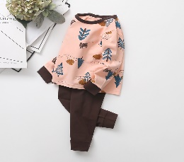 | 粉色森林 | ピンク森 |  |  |  |  |  |  |  |  |  |  |  |  |  |  |  |  |  |  | 0 | 0 | 0 | 0 | 0 |  |  |  |  |  |  |  | 0 | 0 | 0 | 0 | 0 | 0
 | 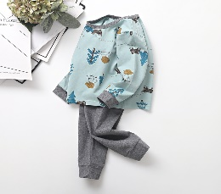 | 蓝色森林 | ブルー森 |  |  |  |  |  |  |  |  |  |  |  |  |  |  |  |  |  |  | 0 | 0 | 0 | 0 | 0 |  |  |  |  |  |  |  | 0 | 0 | 0 | 0 | 0 | 0
 |  | 粉色企鹅 | ピンクペンギン |  |  |  |  |  |  |  |  |  |  |  |  |  |  |  |  |  |  | 0 | 0 | 0 | 0 | 0 |  |  |  |  |  |  |  | 0 | 0 | 0 | 0 | 0 | 0
 |  | best layers | best layers |  |  |  |  |  |  |  |  |  |  |  |  |  |  |  |  |  |  | 0 | 0 | 0 | 0 | 0 |  |  |  |  |  |  |  | 0 | 0 | 0 | 0 | 0 | 0
P002 | 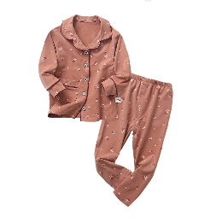 | 粉色花柄 | ピンク花柄 |  |  |  |  |  |  |  |  |  |  |  |  |  |  |  |  |  |  | 0 | 0 | 0 | 0 | 0 |  |  |  |  |  |  |  | 0 | 0 | 0 | 0 | 0 | 0
 |  | 灰色花柄 | グレー花柄 |  |  |  |  |  |  |  |  |  |  |  |  |  |  |  |  |  |  | 0 | 0 | 0 | 0 | 0 |  |  |  |  |  |  |  | 0 | 0 | 0 | 0 | 0 | 0
 |  | 橘色鹿 | オレンジ鹿 |  |  |  |  |  |  |  |  |  |  |  |  |  |  |  |  |  |  | 0 | 0 | 0 | 0 | 0 |  |  |  |  |  |  |  | 0 | 0 | 0 | 0 | 0 | 0
 | 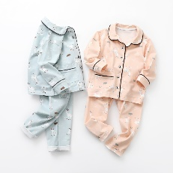 | 蓝色鹿 | ブルー鹿 |  |  |  |  |  |  |  |  |  |  |  |  |  |  |  |  |  |  | 0 | 0 | 0 | 0 | 0 |  |  |  |  |  |  |  | 0 | 0 | 0 | 0 | 0 | 0

入荷見積
 |  |  |  | 补货数量 |  |  |  |  |  | 价格 |  |  |  |  |  | 金额
货号 | 图片 | 中文 | 日文 | S | M | L | XL | XXL | XXXL | S | M | L | XL | XXL | XXXL
T001 |  | 粉 | ピンク | 0 | 0 | 0 | 0 | 0 | 0 | 28 | 28 | 28 | 28 | 28 |  | 0
 |  | 蓝 | ブルー | 0 | 0 | 0 | 0 | 0 | 0
 |  | 黄 | イエロー | 0 | 0 | 0 | 0 | 0 | 0
T002 |  | 天马 | ウマ | 0 | 0 | 0 | 0 | 0 | 0 | 34 | 34 | 34 | 34 | 34 |  | 0
 |  | 企鹅 | ペンギン | 0 | 0 | 0 | 0 | 0 | 0
 |  | 豹 | ヒョウ | 0 | 0 | 0 | 0 | 0 | 0
 |  | 小鸟 | トリ | 0 | 0 | 0 | 0 | 0 | 0
T003 |  | 粉 | ピンク | 0 | 0 | 0 | 0 | 0 | 0 | 36 | 36 | 36 | 36 | 36 | 36 | 0
 |   | 黄 | イエロー | 0 | 0 | 0 | 0 | 0 | 0
T004 |  | 粉 | ピンク | 0 | 0 | 0 | 0 | 0 | 0 | 20 | 20 | 20 |  |  |  | 0
 |  | 蓝 | ブルー | 0 | 0 | 0 | 0 | 0 | 0
 |  | 黄 | イエロー | 0 | 0 | 0 | 0 | 0 | 0
T005 |  | 粉 | ピンク | 0 | 0 | 0 | 0 | 0 | 0 | 20 | 20 | 20 | 26 | 26 |  | 0
 |  | 黄 | イエロー | 0 | 0 | 0 | 0 | 0 | 0
 |  | 蓝 | ブルー | 0 | 0 | 0 | 0 | 0 | 0
T006 |  | 粉 | ピンク | 0 | 0 | 0 | 0 | 0 | 0 | 38 | 38 | 38 | 38 | 38 |  | 0
 |  | 蓝 | ブルー | 0 | 0 | 0 | 0 | 0 | 0
 |  | 灰 | グレー | 0 | 0 | 0 | 0 | 0 | 0
T007 |  | 白 | ホワイト | 0 | 0 | 0 | 0 | 0 | 0 | 25 | 25 | 25 | 25 | 25 |  | 0
 |  | 黑 | ブラック | 0 | 0 | 0 | 0 | 0 | 0
T008 |  | 绿 | グリーン | 0 | 0 | 0 | 0 | 0 | 0 | 36 | 36 | 36 | 36 | 36 | 36 | 0
 |  | 粉 | ピンク | 0 | 0 | 0 | 0 | 0 | 0
 |  | 蓝 | ブルー | 0 | 0 | 0 | 0 | 0 | 0
 |  | 灰 | グレー | 0 | 0 | 0 | 0 | 0 | 0
T009 |  | - | - | 0 | 0 | 0 | 0 | 0 | 0 | 28 | 28 | 28 | 28 |  |  | 0
T010 |  | 粉 | ピンク | 0 | 0 | 0 | 0 | 0 | 0 | 35 | 35 | 35 | 35 | 35 |  | 0
 |  | 蓝 | ブルー | 0 | 0 | 0 | 0 | 0 | 0
T101 |  | 鳄鱼(绿) | ワニ | 0 | 0 | 0 | 0 | 0 | 0 | 33 |  |  |  |  |  | 0
 |  | 独角兽(粉) | ユニコーン | 0 | 0 | 0 | 0 | 0 | 0
T206 |  | 蓝色 | サメ | 0 | 0 | 0 | 0 | 0 | 0 | 20 |  |  |  |  |  | 0
 |  | 粉色 | イルカ | 0 | 0 | 0 | 0 | 0 | 0 | 20 |  |  |  |  |  | 0
T207 |  | 透明 | クリア | 0 | 0 | 0 | 0 | 0 | 0 | 24 |  |  |  |  |  | 0
T208 |  | 绿色 | グリーン | 0 | 0 | 0 | 0 | 0 | 0 | 23 |  |  |  |  |  | 0
 |  | 粉色 | ピンク | 0 | 0 | 0 | 0 | 0 | 0 | 23 |  |  |  |  |  | 0
 |  | 灰色 | グレー | 0 | 0 | 0 | 0 | 0 | 0 | 23 |  |  |  |  |  | 0
 |  | 蓝色 | ブルー | 0 | 0 | 0 | 0 | 0 | 0 | 23 |  |  |  |  |  | 0
T209 |  | 黄色 | イエロー | 0 | 0 | 0 | 0 | 0 | 0 | 24 |  |  |  |  |  | 0
P001 |  | 粉色森林 | ピンク森 | 0 | 0 | 0 | 0 | 0 | 0 | 36 | 36 | 36 | 36 | 36 |  | 0
 |  | 蓝色森林 | ブルー森 | 0 | 0 | 0 | 0 | 0 | 0 | 36 | 36 | 36 | 36 | 36 |  | 0
 |  | 粉色企鹅 | ピンクペンギン | 0 | 0 | 0 | 0 | 0 | 0 | 36 | 36 | 36 | 36 | 36 |  | 0
 |  | best layers | best layers | 0 | 0 | 0 | 0 | 0 | 0 | 36 | 36 | 36 | 36 | 36 |  | 0
P002 |  | 粉色花柄 | ピンク花柄 | 0 | 0 | 0 | 0 | 0 | 0 | 48 | 48 | 48 | 48 | 48 |  | 0
 |  | 灰色花柄 | グレー花柄 | 0 | 0 | 0 | 0 | 0 | 0 | 48 | 48 | 48 | 48 | 48 |  | 0
 |  | 橘色鹿 | オレンジ鹿 | 0 | 0 | 0 | 0 | 0 | 0 | 48 | 48 | 48 | 48 | 48 |  | 0
 |  | 蓝色鹿 | ブルー鹿 | 0 | 0 | 0 | 0 | 0 | 0 | 48 | 48 | 48 | 48 | 48 |  | 0
 |  |  |  |  |  |  |  |  |  |  |  |  |  |  |  | 0

